1
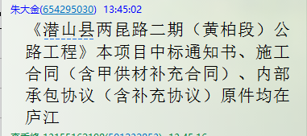
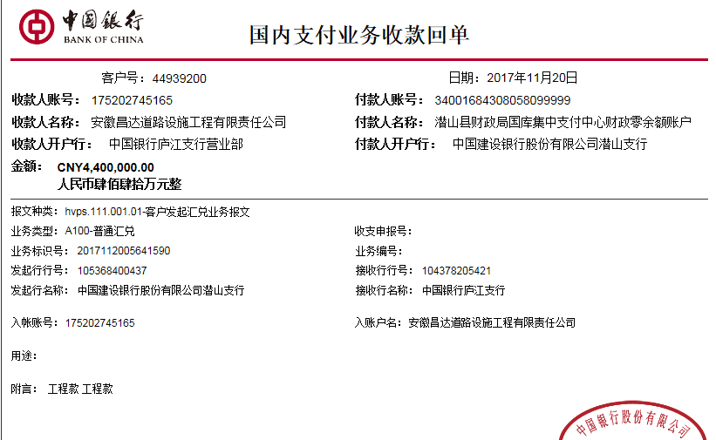
工程款支付证书 |  |  |  |  |  |  |  |  |  |  |  |  |  |  | 本次
工程名称 |  | 潜山县两昆路二期（黄柏段）公路工程 |  |  |  |  |  |  |  |  | ERP编号 | 7405 | 档案编号 | CD2017-057 | CD2017-057 | 57 | 7405 | 潜山县两昆路二期（黄柏段）公路工程 | 2017.6.9 | 12755206.28 | 葛召东 | 180日历天 | 潜山县 两昆路 | 程金胜13955688035 | 程金胜13955688035 | 中标通知书、施工合同及内部承包协议原件 | 中标 | 中标通知书、施工合同及内部承包协议原件 | 中标
合同金额 |  | 12,755,206.28 |  | 中标 日期 | 2017.6.9 |  | 已 供 工程资料 | 中标通知书、施工合同（含甲供材补充合同）、内部承包协议（含补充协议）原件 |  |  |  | 庐江 | 责任 单位 | 潜山安庆片区 张居田
决算金额 |  |  |  | 竣工 日期 |  |  |  |  |  |  |  | 合肥 | 责任人 | 程金胜13955688035
序号 | 工程款到账 |  |  | 开票情况 |  | 管理费 |  | 代缴税金 | 其他扣款 |  | 预留款 |  | 实际支付
 | 日期 | 账户 | 金额 | 日期 | 金额 | 比例 | 金额 | 金额 | 金额 | 备注 | 金额 | 备注 | 户名 | 金额
1 | 2017-11-20 | 中 | 4,400,000.00 | 2017-11-10 | 4,400,000.00 | 2.0% | 88,000.00 | 0.00 | 0.00 |  |  |  | 程金胜 | 307,837.65
 |  |  |  |  |  |  |  |  |  |  |  |  | 11/24材 | 4,004,162.35

合计 |  | - | 4,400,000.00 | - | 4,400,000.00 | - | 88,000.00 | 0.00 | 0.00 | - | 0.00 | - | - | 4,312,000.00
本次结算 支付明细 |  | 应支付金额 |  | 4,312,000.00 |  |  |  | 实际支付金额 |  | 小写 | 307,837.65
 |  | 已支付金额 |  | 4,004,162.35 |  |  |  |  |  | 大写 | 叁拾万柒仟捌佰叁拾柒元陆角伍分
申请部门 意见 |  |  |  |  |  |  |  | 项目管理 意见 |  | 何总、朱总已同意支付（附表背面截图）。
财务初审 意见 |  |  |  |  |  |  |  | 财务审核 意见
质安初审 意见 |  |  |  |  |  |  |  | 质安稽查 意见
总经理 审批 |  |  |  |  |  |  |  | 董事长审批

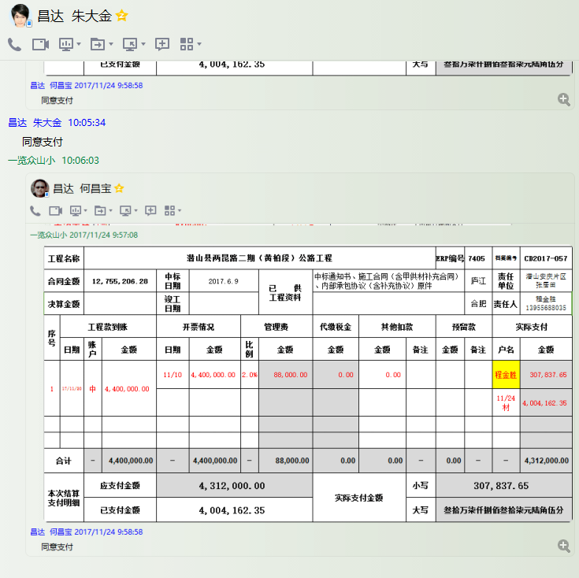

2
工程款支付证书 |  |  |  |  |  |  |  |  |  |  |  |  |  |  | 本次
工程名称 |  | 潜山县两昆路二期（黄柏段）公路工程 |  |  |  |  |  |  |  |  | ERP编号 | 7405 | 档案编号 | CD2017-057 | CD2017-057 | 57 | 7405 | 潜山县两昆路二期（黄柏段）公路工程 | 2017.6.9 | 12755206.28 | 葛召东 | 180日历天 | 潜山县 两昆路 | 程金胜13955688035 | 程金胜13955688035 | 中标通知书、施工合同及内部承包协议原件 | 中标 | 中标通知书、施工合同及内部承包协议原件 | 中标
合同金额 |  | 12,755,206.28 |  | 中标 日期 | 2017.6.9 |  | 已 供 工程资料 | 中标通知书、施工合同（含甲供材补充合同）、内部承包协议（含补充协议）原件 |  |  |  | 庐江 | 责任 单位 | 潜山安庆片区 张居田
决算金额 |  |  |  | 竣工 日期 |  |  |  |  |  |  |  | 合肥 | 责任人 | 程金胜13955688035
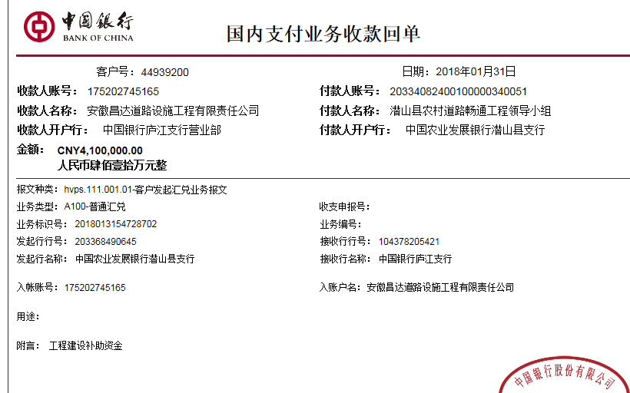
序号 | 工程款到账 |  |  | 开票情况 |  | 管理费 |  | 代缴税金 | 其他扣款 |  | 预留款 |  | 实际支付
 | 日期 | 账户 | 金额 | 日期 | 金额 | 比例 | 金额 | 金额 | 金额 | 备注 | 金额 | 备注 | 户名 | 金额
1 | 2017-11-20 | 中 | 4,400,000.00 | 2017-11-10 | 4,400,000.00 | 2.0% | 88,000.00 | 0.00 | 0.00 |  |  |  | 程金胜 | 307,837.65
 |  |  |  |  |  |  |  |  |  |  |  |  | 11/24材 | 4,004,162.35
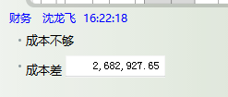
 | 本次
2 | 2018-01-31 | 中 | 4,100,000.00 | 2018-01-20 | 4,100,000.00 | 2.0% | 82,000.00 | 0.00 | 0.00 |  |  |  | 程金胜 | 497,293.80
 |  |  |  |  |  |  |  |  |  |  |  |  | 2月材料 | 3,520,706.20

 |  |  |  |  |  |  |  |  |  |  |  |  |  |  | 500,000.00 |  | 仰云霞
 |  |  |  |  |  |  |  |  |  |  |  |  |  |  | 500,000.00 |  | 杨国平
 |  |  |  |  |  |  |  |  |  |  |  |  |  |  | 200,006.20 |  | 安徽省潜山县恒远建材工贸有限公司
 |  |  |  |  |  |  |  |  |  |  |  |  |  |  | 1,900,000.00 |  | 徐险峰
 |  |  |  |  |  |  |  |  |  |  |  |  |  |  | 420,700.00 |  | 徐基前
 |  |  |  |  |  |  |  |  |  |  |  |  |  |  | 497,293.80 |  | 程金胜

合计 |  | - | 8,500,000.00 | - | 8,500,000.00 | - | 170,000.00 | 0.00 | 0.00 | - | 0.00 | - | - | 8,330,000.00
本次结算 支付明细 |  | 应支付金额 |  | 4,018,000.00 |  |  |  | 实际支付金额 |  | 小写 | 497,293.80
 |  | 已支付金额 |  | 3,520,706.20 |  |  |  |  |  | 大写 | 肆拾玖万柒仟贰佰玖拾叁元捌角
申请部门 意见 |  |  |  |  |  |  |  | 项目管理 意见 |  | 何总、朱总已同意支付（附表背面截图）。
财务初审 意见 |  |  |  |  |  |  |  | 财务审核 意见
质安初审 意见 |  |  |  |  |  |  |  | 质安稽查 意见
总经理 审批 |  |  |  |  |  |  |  | 董事长审批

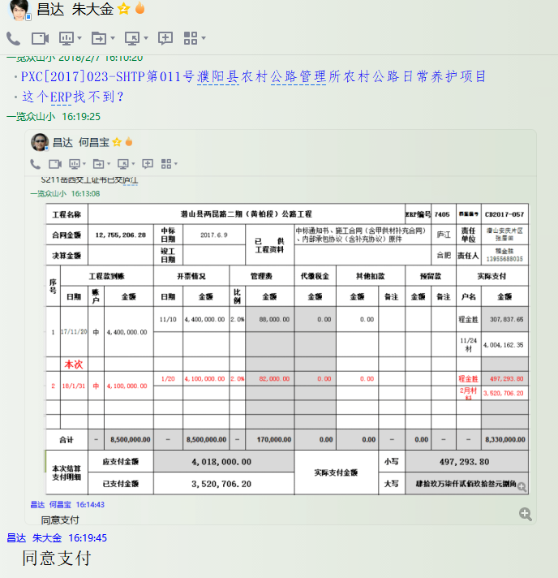

3
工程款支付证书 |  |  |  |  |  |  |  |  |  |  |  |  |  |  | 本次
工程名称 |  | 潜山县两昆路二期（黄柏段）公路工程 |  |  |  |  |  |  |  |  | ERP编号 | 7405 | 档案编号 | CD2017-057 | CD2017-057 | 57 | 7405 | 潜山县两昆路二期（黄柏段）公路工程 | 2017.6.9 | 12755206.28 | 葛召东 | 180日历天 | 潜山县 两昆路 | 程金胜13955688035 | 程金胜13955688035 | 中标通知书、施工合同及内部承包协议原件 | 中标 | 中标通知书、施工合同及内部承包协议原件 | 中标
合同金额 |  | 12,755,206.28 |  | 中标 日期 | 2017.6.9 |  | 已 供 工程资料 | 中标通知书、施工合同（含甲供材补充合同）、内部承包协议（含补充协议）原件 |  |  |  | 庐江 | 责任 单位 | 潜山安庆片区 张居田
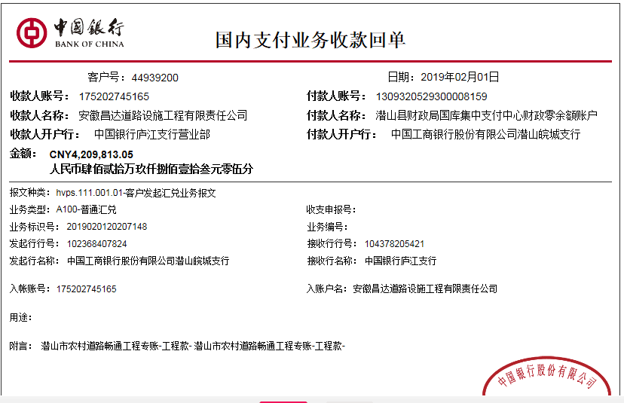
决算金额 |  | 13,378,750.58 |  | 竣工 日期 |  |  |  |  |  |  |  | 合肥 | 责任人 | 程金胜13955688035
序号 | 工程款到账 |  |  | 开票情况 |  | 管理费 |  | 代缴税金 | 其他扣款 |  | 预留款 |  | 实际支付
 | 日期 | 账户 | 金额 | 日期 | 金额 | 比例 | 金额 | 金额 | 金额 | 备注 | 金额 | 备注 | 户名 | 金额
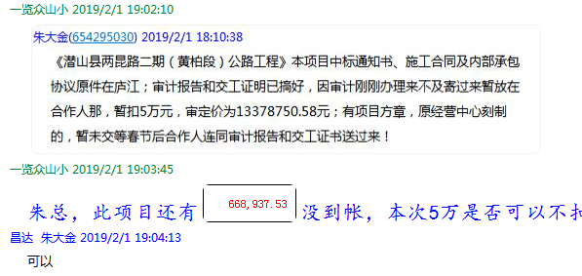
1 | 2017-11-20 | 中 | 4,400,000.00 | 2017-11-10 | 4,400,000.00 | 2.0% | 88,000.00 | 0.00 | 0.00 |  |  |  | 程金胜 | 307,837.65
 |  |  |  |  |  |  |  |  |  |  |  |  | 11/24材 | 4,004,162.35

2 | 2018-01-31 | 中 | 4,100,000.00 | 2018-01-20 | 4,100,000.00 | 2.0% | 82,000.00 | 0.00 | 0.00 |  |  |  | 程金胜 | 497,293.80
 |  |  |  |  |  |  |  |  |  |  |  |  | 2月材料 | 3,520,706.20
 | 本次
3 | 2019-02-01 | 中 | 4,209,813.05 | 2019-01-20 | 4,209,813.05 | 2.0% | 84,196.27 | 0.00 | 0.00 |  | 42,099.00 | 1%预留损失准备金 |  | 4,083,517.78
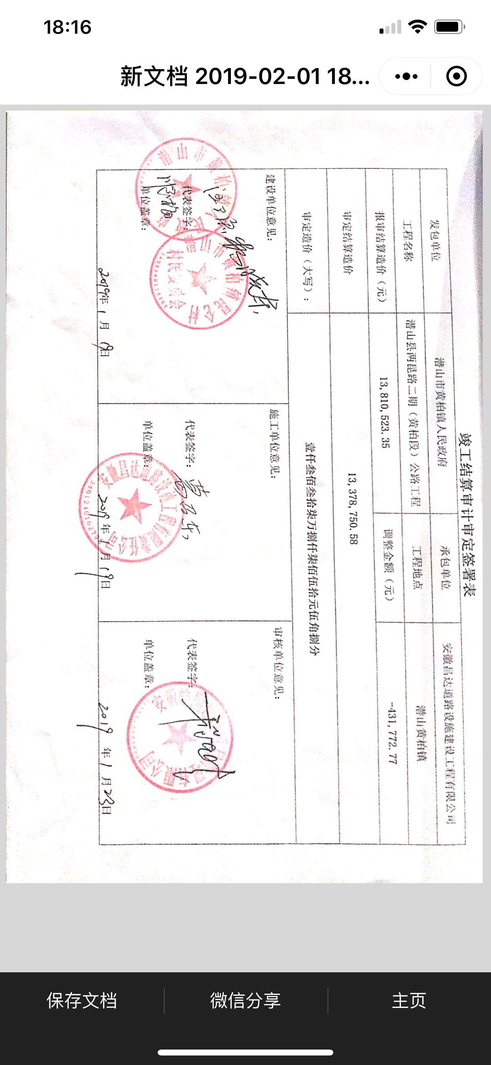
 |  |  |  |  |  |  |  |  |  |  |  |  |  |  | 500,000.00 |  | 仰云霞
 |  |  |  |  |  |  |  |  |  |  |  |  |  |  | 500,000.00 |  | 杨国平
 |  |  |  |  |  |  |  |  |  |  |  |  |  |  | 200,006.20 |  | 安徽省潜山县恒远建材工贸有限公司
 |  |  |  |  |  |  |  |  |  |  |  |  |  |  | 1,900,000.00 |  | 徐险峰
 |  |  |  |  |  |  |  |  |  |  |  |  |  |  | 420,700.00 |  | 徐基前
 |  |  |  |  |  |  |  |  |  |  |  |  |  |  | 497,293.80 |  | 程金胜

 |  |  |  |  |  |  |  |  |  |  |  |  |  |  | 13,378,750.58
合计 |  | - | 12,709,813.05 | - | 12,709,813.05 | - | 254,196.27 | 0.00 | 0.00 | - | 42,099.00 | - | - | 12,413,517.78 | 668,937.53
本次结算 支付明细 |  | 应支付金额 |  | 4,083,517.78 |  |  |  | 实际支付金额 |  | 小写 | 0.00 |  |  |  | 12,709,813.05
 |  | 已支付金额 |  | 4,083,517.78 |  |  |  |  |  | 大写 | 零元整
申请部门 意见 |  |  |  |  |  |  |  | 项目管理 意见 |  | 何总、朱总已同意支付（附表背面截图）。
财务初审 意见 |  |  |  |  |  |  |  | 财务审核 意见
质安初审 意见 |  |  |  |  |  |  |  | 质安稽查 意见
总经理 审批 |  |  |  |  |  |  |  | 董事长审批

